Sheet1
과목명 | 마이크로프로세서 및 실습
분반 | 1
학번 | 2015136039
이름 | 김찬효
과제명 | 텀프로젝트(LED Tetris)
번호 | 부품명 | 단가 | 수량(EA) | 가격 | 링크 | 사진
1 | ada 420 | 36,960 | 2 (추후 2인용으로 개발 할 수도 있고, 예비용으로 한 개 더 있으면 좋을 것 같습니다.) | 73,920 | http://www.devicemart.co.kr/1171467#detail | 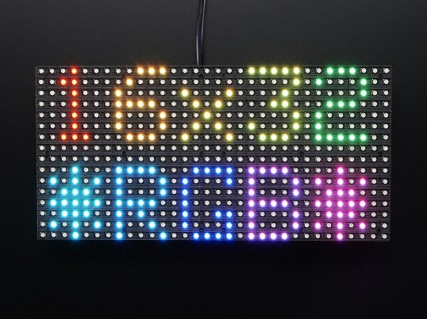
2
3

 |  |  | 최종가격 | 73,920

